Sheet1
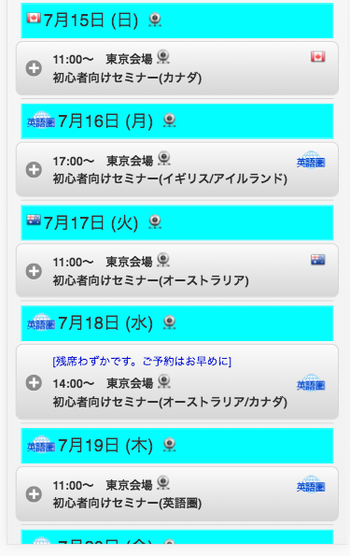
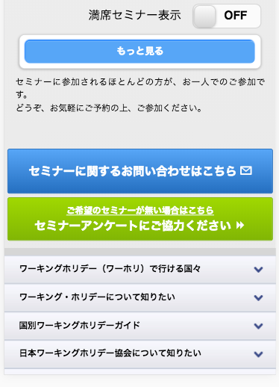
参考ＵＲＬ
https://www.jawhm.or.jp/seminar/ser/know/first

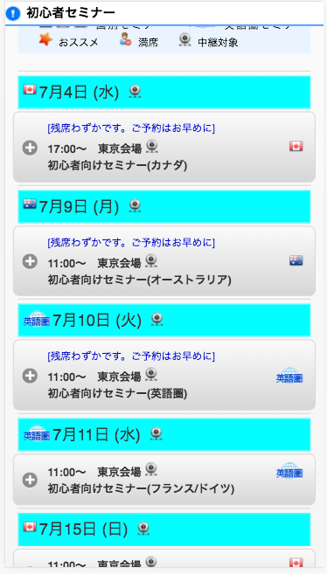

初期表示を５件に変更する
Thay đổi thành 5 cái
注意：初心者セミナーだけでなく、全てのセミナー検索ページを修正してください
Chú ý: không phải chỉ 初心者セミナー mà chỉnh sửa trên tất cả các trang

